World Equity
SUSTAINABLE WORLD EQUITY

CHARAKTERISTIKA FONDU
STRUKTURA FONDU

2,20% hotovost | 2.20%
7,60% komunikační služby | 7.60%
14,90% finanční služby | 14.90%
9,60% průmysl | 9.60%
5,20% spotřeba - cyklická | 5.20%
11,10% zdravotnictví | 11.10%
12,60% spotřeba - necyklická | 12.60%
24,90% informační technologie | 24.90%
11,80% ostatní | 11.80%
Název fondu: | SUSTAINABLE WORLD EQUITY

AKCIOVÝ FOND
Investiční manažer: | Generali Investments Partners S.p.A.
Hodnota fondu: | 374,19 mEUR
Počátek obchodování: | 2006-07-26
Investiční cíl: Cílem fondu je překonat jeho benchmark (kterým je MSCI World – Net Total Return Index). Fond investuje především do akcií společností s velkou tržní kapitalizací. Dále může investovat do hotovosti, krátkodobých dluhových instrumentů a dluhopisů. Fond může používat finanční nástroje a deriváty pro zajišťovací účely, pro efektivní správu portfolia a pro investiční účely.

POPLATKY GENERALI ČESKÁ POJIŠŤOVNA A.S.*
TOP 10
GENERALI INVESTMENTS LUXEMBOURG SA
Rozdíl mezi nákupním a prodejním kurzem podílových jednotek: | Běžné/jednorázové pojistné: 5 %/0 % Mimořádné pojistné 2% resp. 3 %** | Společnost |  |  | % v portfoliu | Sektor
Částečný odkup: | 0,25 % z odkoupené částky, minimálně však 50 Kč a maximálně 500 Kč | Apple Inc. (AAPL UW) |  |  | 4.24 | informační technologie
Poplatky za přemístění: | V každém poj. roce 2 zdarma, jinak 0,25 % akt. hodnoty přemístěných jednotek, min. 50 Kč a max. 500 Kč. | Microsoft Corp (MSFT UW) |  |  | 4.03 | informační technologie
Poplatky za správu fondu***: | 2 % p.a. | Alphabet Inc-CL A (GOOGL UW) |  |  | 2.88 | komunikační služby
* výtah ze sazebníku poplatků k IŽP týkající se fondů, v případě rozdílů platí sazebník poplatků |  | Amazon.com, Inc. (AMZN UW) |  |  | 2.60 | spotřeba - necyklická
** závisí na produktu *** náklady za správu fondu jsou započtené v NAV (t.j. v kurzu) |  | NVIDIA CORP (NVDA UW) |  |  | 1.08 | informační technologie
KOMENTÁŘ K TRHU
KOMENTÁR TRHU
KOMENTÁŘ TRHU
KOMENTÁŘ TRHU
VÝKONNOST FONDU
 |  | TESLA INC (TSLA UW) |  |  | 0.86 | spotřeba - necyklická
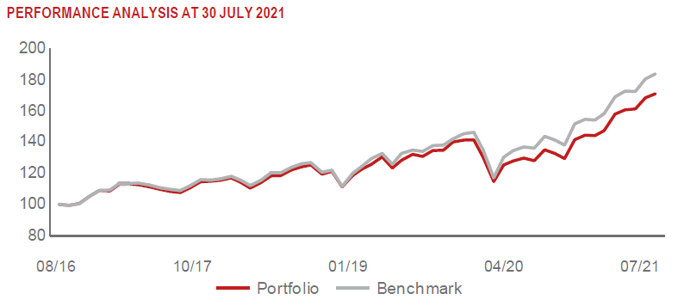 |  | Visa Inc - Class A Shares (V UN) |  |  | 0.85 | informační technologie
 |  | ACCENTURE PLC-CL A (ACN UN) |  |  | 0.81 | informační technologie
 |  | ASML HOLDING NV (ASML NA) |  |  | 0.81 | informační technologie
 |  | ADOBE INC (ADBE UW) |  |  | 0.79 | informační technologie

STATISTIKY
 |  | STD | IR | TE | Rating Morningstar(4) |  | Quartile Morn.
 |  | 12.35% | -1.19% | 1.12% | x |  | x
 |  | (1) Standard Deviation (Směrodatná odchylka): míra rizika, volatilita výkonnosti fondu. (2) Information Ratio (Informační poměr): poměr průměrně dosaženého výnosu oproti odchylce od indexu. (3) Tracking Error: směrodatná odchylka rozdílu výkonnosti fondu

VÝKONNOST (EUR)

 |  | 1 měsíc (%) | YTD (%) |  | 1 rok (%) | od počátku (%)
SUSTAINABLE WORLD EQUITY (ISIN: LU0260158042) |  | 2.13 | 19.36 |  | 29.93 | 51.64
Benchmark * |  | 1.80 | 18.74 |  | 34.70 | -
Excess Return |  | 0.33 | 0.62 |  | -4.77 | NA
Červenec 2021
* MSCI World – Net Total Return Index
Hodnota investice do podílových fondů může růst, klesat nebo stagnovat podle situace na finančních trzích. Minulé výnosy nejsou zárukou výnosů v budoucnu.

